Ajuste
Excel Básico Capítulo 05 Aula 88

 | Aplique as formatações de ajuste nas imagens abaixo



 | Correções (Nitidez) |  | Correções (Nitidez)




 | Correções (Brilho/Contraste) |  | Correções (Brilho/Contraste)



 | Cor (Saturação) |  | Cor (Tom de cor)

 | Cor (Saturação) |  | Cor (Tom de cor) | Cor (Recolorir) | Cor (Transp.) | Cor (Extra)

 | Efeito Artístico #1 |  | Efeito Artístico #1 | Efeito Artístico #1 | Efeito Artístico #1 | Efeito Artístico #1

 | Transparência |  | Transparência

 | Compactar imagens

 | Alterar Imagem



 | Redefinir Imagem | Redefinir Imagem e Tamanho

Estilo de Imagens
Excel Básico Capítulo 05 Aula 88

 | Aplique as formatações de ajuste nas imagens abaixo

 | Estilo #1 | Estilo #2

 | Borda Imagem | Borda Imagem

 | Efeito Predefinição | Sombra | Reflexo |  | Brilho

 | Bordas Suaves | Bisel |  | Rotação 3D | Outros# | Outros#

 | Layout Imagem | Layout Imagem |  | Layout Imagem | Layout Imagem | Layout Imagem



 | Painel Texto ALT | Transparência |  | Remov. Fundo

Organizar
Excel Básico Capítulo 05 Aula 88

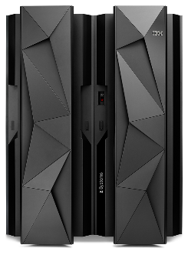

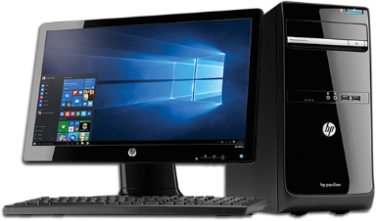

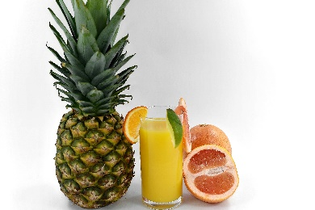

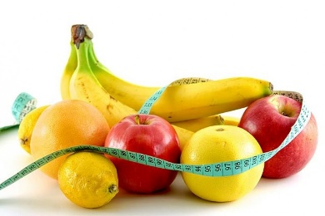
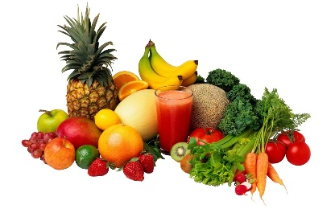

 | Agrupe

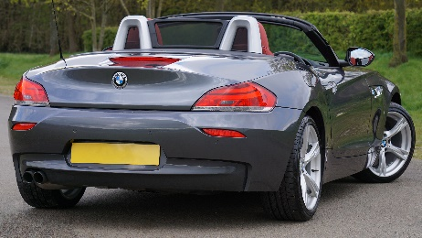

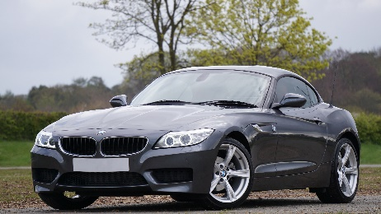

 | Rotação

Tamanho

Excel Básico Capítulo 05 Aula 88

